Figure 32.1
32.1 Taux de participation à l'éducation dès 3 ans, en 2020-2021
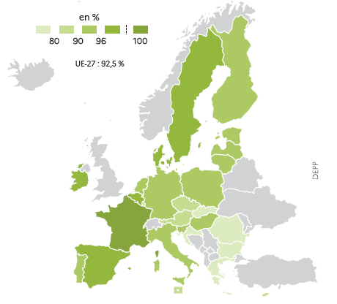

 |  | L'état de l'École 2023, DEPP
Lecture : en moyenne, 92,5 % des enfants ayant entre 3 ans et l'âge de l'enseignement élémentaire obligatoire (6 ans en France) sont en éducation formelle dans les pays de l'UE-27 en 2020-2021.
Champ pour la France : France, écoles publiques et privées.
Source : Eurostat, données de la collecte UOE [SDG_04_31], extraites le 13 septembre 2023 (indisponibles pour la Grèce).

 | Total
France | 100.0
Belgique | 97.9
Danemark | 97.0
Irlande | 96.4
Suède | 96.1
Espagne | 96.0
Lettonie | 94.5
Hongrie | 93.4
Allemagne | 93.1
Pays-Bas | 93.0
UE-27 | 92.5
Slovénie | 92.3
Lituanie | 92.1
Estonie | 91.5
Italie | 91.0
Finlande | 90.6
Portugal | 90.5
Pologne | 90.4
Autriche | 89.0
Luxembourg | 88.9
Malte | 86.2
Chypre | 85.8
Rép. tchèque (*) | 84.2
Bulgarie | 79.4
Croatie | 77.8
Rép. slovaque | 77.4
Roumanie | 75.6

Figure 32.2
32.2 Proportion de jeunes en situation de sortie précoce de l'éducation et de la formation en 2022

 |  |  |  | L'état de l'École 2023, DEPP
Lecture : en moyenne, 9,6 % des individus ayant entre 18 et 24 ans en 2022 dans les pays de l'UE-27 ont atteint tout au plus le premier cycle de l’enseignement secondaire et ne sont ni en éducation ni en formation formelle ou non formelle au cours des quatre semaines précédant l'enquête.
Champ pour la France : France hors Mayotte ; échantillon de l'enquête Emploi en continu de l'Insee.
Source : Eurostat, données de l'enquête EU-LFS [SDG_04_10], extraites le 13 septembre 2023.

 | 2022 | Objectif : moins de 9 % | Note :
Allemagne | 12.2 | 9.0 | Source :
Italie | 11.5 | 9.0
UE-27 | 9.6 | 9.0
Finlande | 8.4 | 9.0
France | 7.6 | 9.0
Pologne | 4.8 | 9.0

Données complètes | 2022
Roumanie | 15.6
Espagne | 13.9
Hongrie | 12.4
Allemagne | 12.2
Italie | 11.5
Estonie | 10.8
Bulgarie | 10.5
Malte | 10.1
Danemark | 10.0
UE-27 | 9.6
Suède | 8.8
Autriche | 8.4
Finlande | 8.4
Luxembourg | 8.2
Chypre | 8.1
France | 7.6
Rép. slovaque | 7.4
Lettonie | 6.7
Belgique | 6.4
Rép. tchèqe | 6.2
Portugal | 6.0
Pays-Bas | 5.6
Lituanie | 4.8
Pologne | 4.8
Grèce | 4.1
Slovénie | 4.1
Irlande | 3.7
Croatie | 2.3

Figure 32.3
32.3 Proportion de jeunes âgés de 15 ans qui ont une faible maîtrise selon le domaine évalué lors de l'enquête PISA 2018

 |  |  |  |  | L'état de l'École 2023, DEPP
Lecture : en moyenne, 22,5 % des élèves âgés de 15 ans dans les pays de l'UE-27 et évalués en 2018 se situent strictement en-dessous du niveau 2 sur l’échelle PISA de compétences en compréhension de l’écrit, 22,9 % en mathématiques et 22,3 % en sciences.
Champ pour la France : France, échantillon représentatif (de la classe, du type d'établissement et du secteur) âgés de 15 ans sélectionnés aléatoirement dans 250 établissements secondaires.
Source : OCDE, enquête PISA 2018, tableaux I.B1.1, I.B4.2, I.B4.

 | Compréhension de l'écrit | Mathématiques | Sciences | Objectif : moins de 15 %
Italie | 23.3 | 23.8 | 25.9 | 15.0
UE-27 | 22.5 | 22.9 | 22.3 | 15.0
France | 20.9 | 21.3 | 20.5 | 15.0
Allemagne | 20.7 | 21.1 | 19.6 | 15.0
Pologne | 14.7 | 14.7 | 13.8 | 15.0
Finlande | 13.5 | 15.0 | 12.9 | 15.0

Données complètes | Compréhension de l'écrit | Mathématiques | Sciences
Estonie | 11.1 | 10.2 | 8.8
Irlande | 11.8 | 15.7 | 17.0
Finlande | 13.5 | 15.0 | 12.9
Pologne | 14.7 | 14.7 | 13.8
Danemark | 16.0 | 14.6 | 18.7
Slovénie | 17.9 | 16.4 | 14.6
Suède | 18.4 | 18.8 | 19.0
Portugal | 20.2 | 23.3 | 19.6
Rép. Tchèque | 20.7 | 20.4 | 18.8
Allemagne | 20.7 | 21.1 | 19.6
France | 20.9 | 21.3 | 20.5
Belgique | 21.3 | 19.7 | 20.0
Croatie | 21.6 | 31.2 | 25.4
Lettonie | 22.4 | 17.3 | 18.5
UE-27 | 22.5 | 22.9 | 22.3
Espagne | 23.2 | 24.7 | 21.3
Italie | 23.3 | 23.8 | 25.9
Autriche | 23.6 | 21.1 | 21.9
Pays-Bas | 24.1 | 15.8 | 20.0
Lituanie | 24.4 | 25.6 | 22.2
Hongrie | 25.3 | 25.6 | 24.1
Luxembourg | 29.3 | 27.2 | 26.8
Grèce | 30.5 | 35.8 | 31.7
Slovaquie | 31.4 | 25.1 | 29.3
Malte | 35.9 | 30.2 | 33.5
Roumanie | 40.8 | 46.6 | 43.9
Chypre | 43.7 | 36.9 | 39.0
Bulgarie | 47.1 | 44.4 | 46.5

Figure 32.3-web
32.3-web Proportion d'élèves en classe de 4e ayant une maîtrise insuffisante en littératie numérique (Icils 2018)

 |  |  | L'état de l'École 2023, DEPP
Lecture : en Allemagne, 33,2 % des élèves inscrits en huitième année d'enseignement obligatoire (à commencer par la première classe de l'élémentaire) et évalués en 2018 se situent strictement en-dessous du niveau 2 sur l’échelle de l'enquête Icils en littératie numérique.
Champ pour la France : France hors Mayotte ; échantillon représentatif de 156 collèges publics et privés sous contrat (20 élèves de quatrième sélectionnés aléatoirement par collège).
Source : IEA, enquête ICILS 2018 ; données indisponibles (ou impropres à la comparaison) pour les pays européens autres que ceux présentés ici.

 | Total | Objectif : moins de 15 %
Luxembourg | 50.6 | 15.0
France | 43.5 | 15.0
Portugal | 33.5 | 15.0
Allemagne | 33.2 | 15.0
Finlande | 27.3 | 15.0
Danemark | 16.2 | 15.0

Figure 32.4
32.4 Proportion de diplômés de l'enseignement supérieur, en 2022

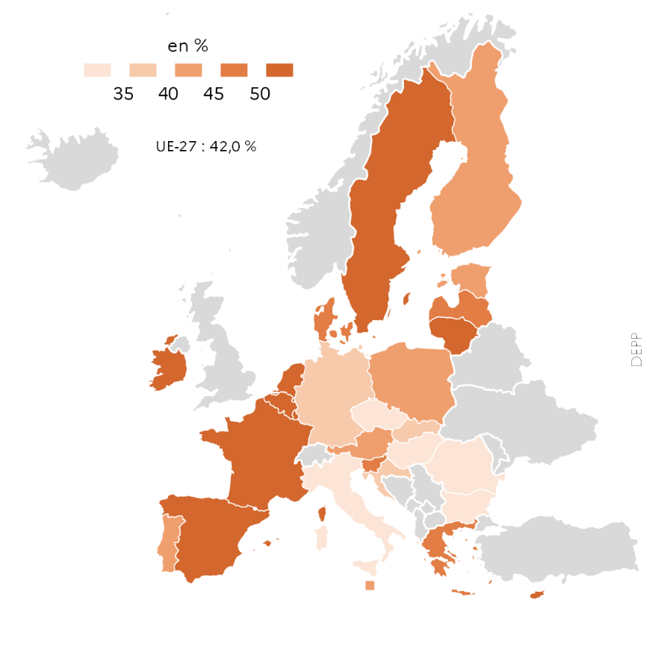

 |  | L'état de l'École 2023, DEPP
Lecture : en moyenne, 42 % des individus ayant entre 25 et 34 ans en 2022 dans les pays de l'UE-27 ont atteint l'enseignement supérieur, incluant le cycle court.
Champ pour la France : France hors Mayotte ; échantillon de l'enquête Emploi en continu de l'Insee.
Source : Eurostat, données de l'enquête EU-LFS [SDG_04_20] extraites le 13 septembre 2023.

 | 2022
Irlande | 62.3
Luxembourg | 61.0
Chypre | 59.2
Lituanie | 58.2
Pays-Bas | 56.4
Suède | 52.4
Belgique | 51.4
Espagne | 50.5
France | 50.4
Danemark | 49.0
Slovénie | 47.3
Lettonie | 45.9
Grèce | 45.2
Portugal | 44.4
Estonie | 43.9
Autriche | 43.1
Malte | 42.4
UE-27 | 42.0
Finlande | 40.7
Pologne | 40.5
Rép. slovaque | 39.1
Allemagne | 37.1
Croatie | 35.5
Rép. tchèque | 34.5
Bulgarie | 33.8
Hongrie | 31.9
Italie | 29.2
Roumanie | 24.7

